상품제안서
쿠비녹스 찜판 집게 2종세트 | 상품코드: S12949

 |  |  |  |  |  | 02-713-8555 | www.synergygift.co.kr
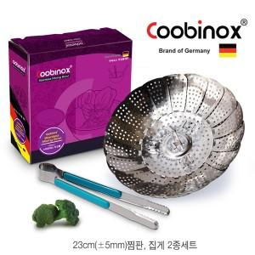

【상세/제작정보】 | 찜판과 집게로 구성되어 있어, 찜요리에 유용하게 사용이 가능한 세트

【인쇄/포장옵션】 | 스티커 / 포장지포장

【공급단가】 | 수량 | 100~ | 500~ | 1,000~ | 2,000~
*VAT별도 | 단가 | 3,890원 | 3,760원 | 3,630원 | 3,500원

【상품 URL】 | https://www.synergygift.co.kr:443/src/goods_detail.php?gdno=14526

